Задача 1
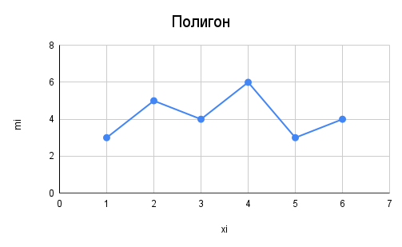
4 | xi | 1 | 2 | 3 | 4 | 5 | 6
2 | mi | 3 | 5 | 4 | 6 | 3 | 4
4
6 | xi | 1 | 2 | 3 | 4 | 5 | 6 | 7
5 | mxi | 0 | 3 | 8 | 12 | 18 | 21 | 25
6 | wxi | 0 | 0.12 | 0.32 | 0.48 | 0.72 | 0.84 | 1
4
1
3
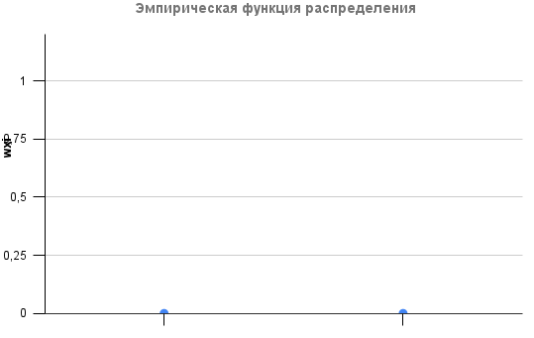
1
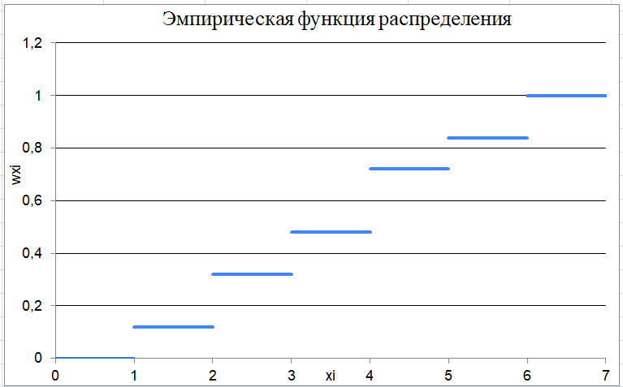
2
5 | 0 | 0
2 | 1 | 0
6 | 1 | 0.120
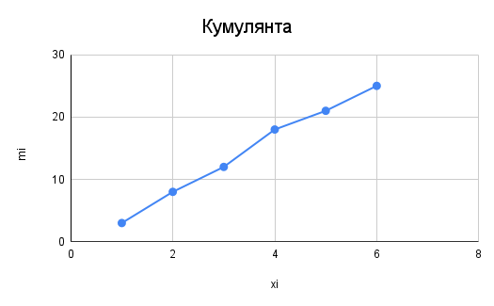
3 | 2 | 0.120
1 | 2 | 0.320
2 | 3 | 0.320
3 | 3 | 0.480
4 | 4 | 0.480
5 | 4 | 0.72
4 | 5 | 0.72
6 | 5 | 0.84
2 | 6 | 0.84
3 | 6 | 1
4 | 7 | 1

Задание 2
Полигон и гистограмма
эмпирическая плотность
60 | 25 | 12 | 10 | 68
2 | 17 | 51 | 9 | 3
24 | 85 | 100 | 152 | 6
7 | 42 | 35 | 130 | 18

n | 20
k | 5.194025183 | ~ | 6
 |  |  |  |  |  |  |  | 60
xmin | 2
xmax | 152

Δ | 25 | ~ | 25

i | 1.7

Эмпирическая функция распределения
i | 1 | 2 | 3 | 4 | 5 | 6 | 7
[xi; xi+1) | [2; 27) | [27; 52) | [52; 77) | [77; 102) | [102; 127) | [127; 152) | [152;177)
mi | 11 | 3 | 2 | 2 | 0 | 1 | 1
pi | 0.55 | 0.15 | 0.1 | 0.1 | 0 | 0.05 | 0.05
xi | 14.5 | 39.5 | 64.5 | 89.5 | 114.5 | 139.5 | 164.5

Xi | 2 | 27 | 52 | 77 | 102 | 127 | 152
Wi | 0 | 0.55 | 0.7 | 0.8 | 0.9 | 0.9 | 1

Задание 3
i | 1 | 2 | 3 | 4 | 5
[xi; xi+1) | [0;50) | [50; 70) | [70; 80) | [80; 90) | [90; 100)
mi | 5 | 11 | 6 | 4 | 2

mxi | 0 | 5 | 16 | 22 | 26 | 28
xi | 0 | 25 | 60 | 75 | 85 | 95
mxi относительно параметра "xi"
Полигон и гистограмма

